구조
목록

DB
* 웹서버

* 스마트폰
* 라즈베리파이
* 아두이노
* DC모터

* 서보모터
* 카메라
* 습도센서

* 온도센서

화면
목록

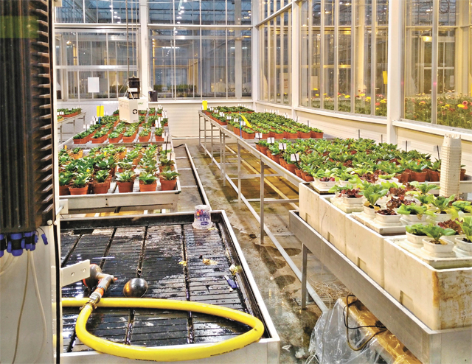
현재온도
23
현재습도
50
물주기
시작
정지
라스베리파이

wind Rider

스마트폰

wind Rider

현재온도
23

현재습도
50

물주기
시작
정지

